青少年世界杯
2019澳门室内射箭公开赛团队报名表 |  |  |  |  |  |  | 填写注意事项，请正确填写红色栏内信息。组委会不承担因信息填写错误造成的任何损失和责任。证件号码将作为参赛时登记报道凭证。GAA赛事接受港澳通行证、港澳居民身份证号。国际箭联IWS赛事只接受护照号，并需提供有效的国际箭联ID号。如无ID号，可向国家协会申请，或向组委会申请。 |  |  |  | 
比赛：2019 GAA青少年室内射箭世界杯 |  |  |  |  |  |  | 如报名IWS的青少年射手，可同时报名参加青少年世界杯。射手在IWS取得的排名赛环数自动可进入青少年的总排名内，并且可以参加青少年淘汰赛，增加取得名次的机会。参加两项比赛的青少年射手，可享受青少年报名费优惠价。报名费为700元人民币。
报名俱乐部/团体 |  |  | 请在此栏填写俱乐部/团体/学校全称 |  |  |  | 官方赛事手册可在此网页中下载www.gaaintl.com/macau
编号 | 性别 | 姓（拼音） | 名（拼音） | 注册证件 | 证件号码 | 国籍 | 出生年月日 | 联系电话 | 电子邮件 | 参赛项目￥1050竞赛费 （报名费不退） | 竞赛费小计 | 次级赛￥140元 （报名费不退） | 次级赛竞赛费小计 | 定制参赛证/参赛证书￥140元 | 选手2寸身份照片（200-300K） | 定制参赛证费小计 | 随行教练注册费 | 教练注册费小计 | 教练名字（拼音） | 教练2寸身份照片（200-300K）
例 | 男 | ZHANG | SAN | 护照号 | G40988780 | 中国 | 2009-05-10 | *1801998999 | yong@example.com | U12男子反曲弓 | 1050 | 参加 | 140 |  |  | 140 | 注册教练1名（￥350元） | 350 | LI SI
01 |  |  |  | 护照号 |  |  |  | *
02 |  |  |  | 护照号 |  |  |  | *
03 |  |  |  | 护照号 |  |  |  | *
04 |  |  |  | 护照号 |  |  |  | *
05 |  |  |  | 护照号 |  |  |  | *
06 |  |  |  | 护照号 |  |  |  | *
07 |  |  |  | 护照号 |  |  |  | *
08 |  |  |  | 护照号 |  |  |  | *
09 |  |  |  | 护照号 |  |  |  | *
10 |  |  |  | 护照号 |  |  |  | *
11 |  |  |  | 护照号 |  |  |  | *
12 |  |  |  | 护照号 |  |  |  | *
13 |  |  |  | 护照号 |  |  |  | *
14 |  |  |  | 护照号 |  |  |  | *
15 |  |  |  | 护照号 |  |  |  | *
16 |  |  |  | 护照号 |  |  |  | *
17 |  |  |  | 护照号 |  |  |  | *
18 |  |  |  | 护照号 |  |  |  | *
19 |  |  |  | 护照号 |  |  |  | *
20 |  |  |  | 护照号 |  |  |  | *

 | 注意：比赛各项目录取前32名射手进入淘汰赛，为提供更多比赛机会，未进入正赛淘汰赛或未进入1/8淘汰赛的射手可以参加次级赛，在相同场地进行比赛，并同样颁发该赛事次级赛奖牌。比赛报名后报名费不予退还。谢谢支持

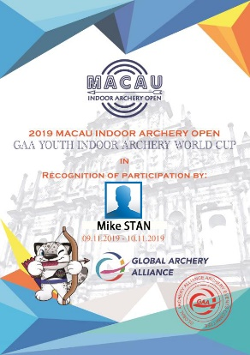
 |  |  |  | 免费参赛证 | 定制参赛证 | 定制参赛证明
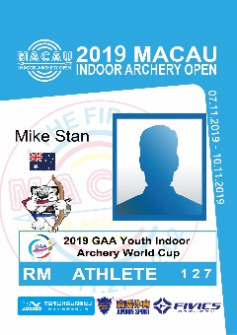
 | 组委会提供免费参赛证，同时提供有纪念意义的参赛证和参赛证明定制服务。每份定制￥140元。不选择定制服务的，无法获得参赛证明。

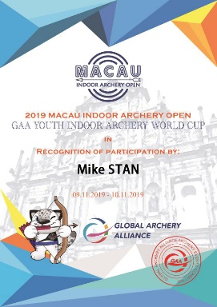
 | 免费参赛证为5.4*9cm打印纸+卡套，1cm单色挂绳 |  |  | 早报名标准参赛证 | 早报名标准参赛证明

 | 定制参赛证为8*12cm硬PVC证件，热转印挂绳
 | 定制奖状为A4尺寸硬卡纸

IWS
2019澳门室内射箭公开赛团队报名表 |  |  |  |  | 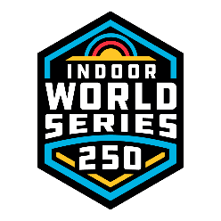 |  | 填写注意事项，请正确填写红色栏内信息。组委会不承担因信息填写错误造成的任何损失和责任。证件号码将作为参赛时登记报道凭证。国际箭联IWS赛事只接受护照号，并需提供有效的国际箭联ID号。如无ID号，可向国家协会申请，或向组委会申请。
比赛：国际箭联IWS室内世界系列赛澳门站 |  |  |  |  |  |  | 如报名IWS的青少年射手，可同时报名参加青少年世界杯。射手在IWS取得的排名赛环数自动可进入青少年的总排名内，并且可以参加青少年淘汰赛，增加取得名次的机会。参加两项比赛的青少年射手，可享受青少年报名费优惠价。报名费为700元人民币。
报名俱乐部/团体 |  |  | 请在此栏填写俱乐部/团体/学校全称 |  |  |  | 官方赛事手册可在此网页中下载www.gaaintl.com/macau
编号 | 性别 | 姓（拼音） | 名（拼音） | 注册证件 | 证件号码 | 国籍 | 出生年月日 | 联系电话 | 电子邮件 | 参赛项目￥1650竞赛费（竞赛费不退） | 竞赛费小计 | 次级赛￥350 （竞赛费不退） | 次级赛竞赛费小计 | 国际箭联射手ID号 | 通过组委会申请ID | ID申请费￥200（1年有效期） | 定制参赛证/参赛证书￥140元 | 选手2寸身份照片 （200-300K） | 定制参赛证费小计 | 随行教练注册费 | 教练注册费小计 | 教练名字（拼音） | 教练2寸身份照片（200-300K）
例 | 男 | ZHANG | SAN | 护照号 | G40988780 | 中国 | 1997-05-10 | *1801998999 | yong@example.com | 男子反曲弓 | 1650 |  | 350 |  | 是 | 200 |  |  | 140 | 注册教练1名（￥350元） | 350 | LI SI
01 |  |  |  | 护照号 |  |  |  | *
02 |  |  |  | 护照号 |  |  |  | *
03 |  |  |  | 护照号 |  |  |  | *
04 |  |  |  | 护照号 |  |  |  | *
05 |  |  |  | 护照号 |  |  |  | *
06 |  |  |  | 护照号 |  |  |  | *
07 |  |  |  | 护照号 |  |  |  | *
08 |  |  |  | 护照号 |  |  |  | *
09 |  |  |  | 护照号 |  |  |  | *
10 |  |  |  | 护照号 |  |  |  | *
11 |  |  |  | 护照号 |  |  |  | *
12 |  |  |  | 护照号 |  |  |  | *
13 |  |  |  | 护照号 |  |  |  | *
14 |  |  |  | 护照号 |  |  |  | *
15 |  |  |  | 护照号 |  |  |  | *
16 |  |  |  | 护照号 |  |  |  | *
17 |  |  |  | 护照号 |  |  |  | *
18 |  |  |  | 护照号 |  |  |  | *
19 |  |  |  | 护照号 |  |  |  | *
20 |  |  |  | 护照号 |  |  |  | *

 | 注意：比赛各项目录取前32名射手进入淘汰赛，为提供更多比赛机会，未进入正赛淘汰赛或未进入1/8淘汰赛的射手可以参加次级赛，在相同场地进行比赛，并同样颁发该赛事次级赛奖牌。比赛报名后报名费不予退还。谢谢支持

 |  |  |  | 免费参赛证 | 定制参赛证 | 定制参赛证明

 | 组委会提供免费参赛证，同时提供有纪念意义的参赛证和参赛证明定制服务。每份定制￥140元。不选择定制服务的，无法获得参赛证明。

 | 免费参赛证为5.4*9cm打印纸+卡套，1cm单色挂绳 |  |  | 早报名标准参赛证 | 早报名标准参赛证明

 | 定制参赛证为8*12cm硬PVC证件，热转印挂绳
 | 定制奖状为A4尺寸硬卡纸

